关系图
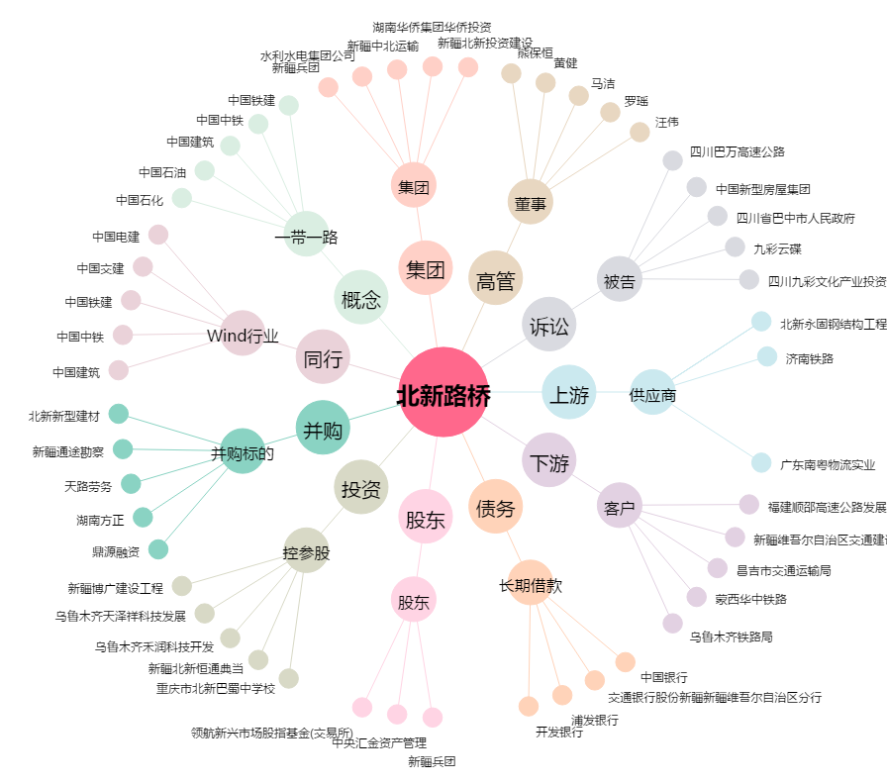
北新路桥[002307.SZ] - 关系概览图

